2 Napätie panelov za sebou
Výpočet napätia panelov za sebou a Vhodnosť výberu regulátora

 |  | Panel: | FV panel Amerisolar 285Wp

 |  | Z katalógového (technického) listu panela zistite:
 |  | napätie naprázdno (Voc) |  |  |  |  | 38.7 |  | V | .

 |  | https://www.solar-eshop.sk/p/fv-panel-amerisolar-285wp/strieborny-ram/

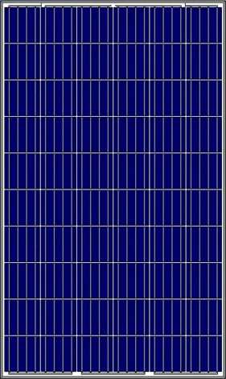

 |  | Pretože napätie pri nízkych teplotách stúpa,
 |  | pripočítajte k Voc rezervu (bezpečnostnú prirážku) na mráz.
 |  | Pre slovenské a české zimy do |  |  |  | -25 | °C = |  | 25 %.
 |  |  |  |  |  |  | 1.25

 |  | Odhadované napätie jedného panela v mraze = |  |  |  |  |  |  | 48.375 |  | V | .

 |  | Počet panelov zapojených za sebou: |  |  |  |  | 5 | ks

 |  | Porovnajte hodnotu napätia vypočítanú |  |  |  |  | 241.875 |  |  | V | .
 |  | s hodnotou vášho MPPT regulátora
 |  | a určite či je vhodný.

 |  | Váš regulátor:
 |  | Victron SmartSolar 150/35
 |  | https://ecoprodukt.sk/p/74742-mppt-regulator-nabijania-victron-energy-smartsolar-150v-35a-15346?utm_source=google&utm_medium=cpc&utm_campaign=PMAX%20-%20Core%20-%20Ostatn%C3%A9&utm_id=17603234080&gad_source=1&gad_campaignid=17601274035&gbraid=0AAAAADVNh5il-PZszVE4UHvOQoaqMeib8&gclid=Cj0KCQiA8KTNBhD_ARIsAOvp6DKtFeKccthgoaEwnjhzPMpZcMEJnzP2Z6kR-fl75hVn2cvtj6z7uhoaAuLrEALw_wcB
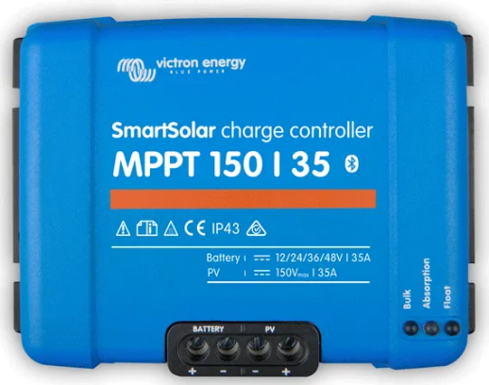

 |  | Tento regulátor: |  | Regulár nie je vhodný.
 |  | Dôvod: |  | 150 | < | 241.875
 | Naposledy upravené 14.3.2026

3 Prúd panelov veľa seba
Výpočet prúdu panelov vedľa seba a Vhodnosť výberu regulátora

 | Panel: | FV panel Amerisolar 285Wp

 | Z katalógového (technického) listu panela zistite:
 | prúd pri maximálnom výkone (Imp) |  |  |  |  | 9.14 |  | A | ,
 | skratový prúd (Isc) |  |  |  |  | 9.55 |  | A | .

 | https://www.solar-eshop.sk/p/fv-panel-amerisolar-285wp/strieborny-ram/

 | Výpočet pre paralelné zapojenie |  |  |  | 5 | vetiev.
 | Prevádzkový prúd = |  |  | 45.70 |  | A | .
 | Maximálny skratový prúd = |  |  | 47.75 |  | A | .

 | Porovnajte hodnotu prúdu vypočítanú |  |  |  |  | 47.75 |  |  | A | .
 | s hodnotou vášho MPPT regulátora a určite či je vhodný.

 | Váš MPPT regulátor:
 | Victron SmartSolar 150/35

 | https://ecoprodukt.sk/p/74742-mppt-regulator-nabijania-victron-energy-smartsolar-150v-35a-15346?utm_source=google&utm_medium=cpc&utm_campaign=PMAX%20-%20Core%20-%20Ostatn%C3%A9&utm_id=17603234080&gad_source=1&gad_campaignid=17601274035&gbraid=0AAAAADVNh5il-PZszVE4UHvOQoaqMeib8&gclid=Cj0KCQiA8KTNBhD_ARIsAOvp6DKtFeKccthgoaEwnjhzPMpZcMEJnzP2Z6kR-fl75hVn2cvtj6z7uhoaAuLrEALw_wcB
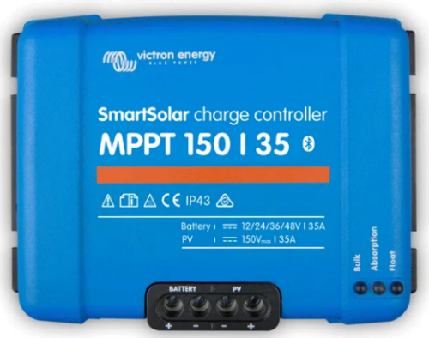

 | Maximálny skratový prúd fotovoltického poľa = |  |  |  |  |  | 40 |  | A | .
 | niekedy označovaný aj ako Maximálny skratový prúd FV poľa (MSP)
 | MSP zistite (určite) z katalógového listu meniča
 | Anglicky názov MSP = Maximum PV short curcuit current

 | Tento regulátor: |  | Regulátor nie je vhodný.
 | Dôvod: |  | 40.00 | < | 47.75
Naposledy upravené 14.3.2026

